상품제안서
컬러점착메모지 285x70 | 상품코드: S26006

 |  |  |  |  |  |  | 02-713-8555 | www.synergygift.co.kr
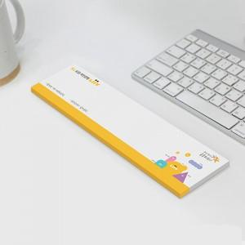

【상세/제작정보】

【인쇄/포장옵션】 | 풀칼라 / OPP(비닐)

【공급단가】 | 수량 | 1,000~ | 2,000~ | 3,000~ | 5,000~ | 10,000~
*VAT별도 | 20매 | 700원 | 600원 | 540원 | 480원 | 440원
 | 30매 | 880원 | 730원 | 670원 | 630원 | 560원
 | 50매 | 1,250원 | 1,080원 | 970원 | 900원 | 840원
 | 100매 | 2,230원 | 2,080원 | 1,940원 | 1,740원 | 1,580원

【상품 URL】 | https://www.synergygift.co.kr:443/src/goods_detail.php?gdno=26006

